Foglio1
Recovery Drain Group OS |  |  |  | SN from 03D449

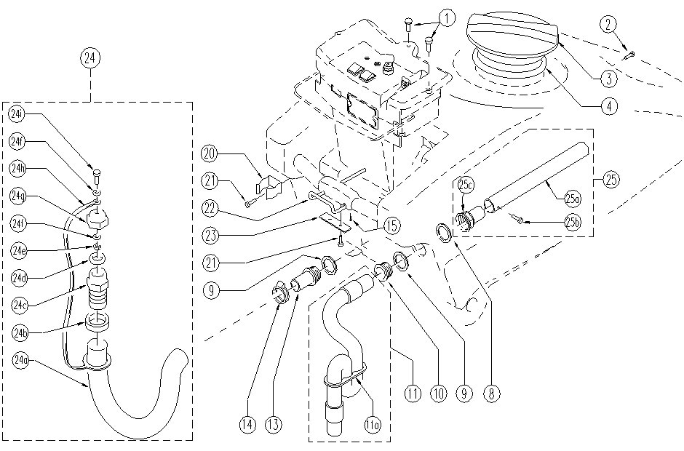

ITEM | SKU | DESCRIPTION | QTY
1 | E87877 | Screw | 3
2 | SL04311 | Screw | 2
3 | E86518 | Cover | 1
4 | E86503 | Gasket | 1
8 | E86968 | Gasket | 1
9 | E87857 | Gasket | 2
10 | E87858 | Suction Opening | 1
11 | E89237 | Squeegee Hose ASM | 1
11a | E86759 | Plaque | 1
13 | E86966 | Hose Holder | 1
14 | E86545 | clamp | 1
15 | E86578 | screw | 1
20 | E87808 | Hose Clip | 1
21 | E89473 | Screw | 4
22 | E87866 | Back Up Stop Bar | 1
23 | E86785 | Plaque | 1
24 | E89259 | Drain hose ASM | 1
24a | E89073 | Drain Hose | 1
24b | E87683 | Nut FS28 | 1
24c | E87682 | Union / Connector | 1
24d | E89089 | Gasket | 1
24e | E86853 | Nyloc Hex Nut, M8 Zinc | 1
24f | E86879 | Washer | 2
24g | E86362 | Cap for FS28/32 | 1
24h | E89240 | Clamp | 1
24i | E89159 | Screw | 1
25 | GR07547 | PIPE | 1
25a | E86305 | Pipe | 1
25b | E86306 | Screw | 1
25c | E89152 | Connector | 1

